8月13日開発
 | 2019-08-13
 | Pskgk975.app改修します。
 | 4 | 分→時間変換項目_端数処理区分 |  |  |  |  |  |  |  |  | NULLまたは'0'：切捨て(Default) '1'：切上げ '2'：四捨五入 |  |  |  |  | 新規追加 パブコ様は「1」で設定する
 | 5 | 分→時間変換項目_小数点以下桁数 |  |  |  |  |  |  |  |  | ※時間項目_端数処理区分が0以外の場合に有効 NULLまたは'2'：小数点第2位(Default) '0'：整数 '1'：小数点第1位 '2'：小数点第2位 '3'：小数点第3位 |  |  |  |  | 新規追加 パブコ様は「2」で設定する

 |  | 処理内容

 |  |  | ※既存の分→時間変換処理を下記の通り変更する。

 |  |  | 1. | 勤怠連動ディテール２(OTJKIND)テーブルの時間変換フラグ(OJCONV)カラム ＝ '1' の場合 |  |  |  |  |  |  |  |  |  | ←この分岐条件は既存

 |  |  |  | 1-1. |  | 「分→時間変換項目_端数処理区分」＝ '0' の場合
 |  |  |  |  |  |  | ＜端数切捨て＞
 |  |  |  |  |  |  | SalNumberTruncate()関数で変換する。
 |  |  |  |  |  |  |  | 第1パラメータ（ターゲット数値）：「変換前の数値」÷60
 |  |  |  |  |  |  |  | 第2パラメータ（表示桁数）：10 （固定値）
 |  |  |  |  |  |  |  | 第3パラメータ（小数点右側の桁数）：数値に変換した「分→時間変換項目_小数点以下桁数」

 |  |  |  | 1-2. |  | 「分→時間変換項目_端数処理区分」＝ '1' の場合
 |  |  |  |  |  |  | ＜端数切上＞
 |  |  |  |  |  |  | 一旦、下記を計算し、戻り値を求める。…(a)
 |  |  |  |  |  |  | SalNumberTruncate()関数で変換する。
 |  |  |  |  |  |  |  | 第1パラメータ（ターゲット数値）：「変換前の数値」÷60
 |  |  |  |  |  |  |  | 第2パラメータ（表示桁数）：10 （固定値）
 |  |  |  |  |  |  |  | 第3パラメータ（小数点右側の桁数）に、数値に変換した「分→時間変換項目_小数点以下桁数」 |  |  |  |  |  |  | …(a)

 |  |  |  |  | 1-2-1. |  | ｛「変換前の数値」÷60｝- (a) が 0 の場合
 |  |  |  |  |  |  |  | (a)とする。

 |  |  |  |  | 1-2-2. |  | ｛「変換前の数値」÷60｝- (a) が 0 より大きい場合
 |  |  |  |  |  |  |  | 1を10の「分→時間変換項目_小数点以下桁数」乗した数で割り、(a)に加算する。

 |  |  |  |  |  |  | 例） |  | 「変換前の数値」÷60：：1.23456
 |  |  |  |  |  |  |  |  | 「分→時間変換項目_小数点以下桁数」：2
 |  |  |  |  |  |  |  |  | → | SalNumberTruncate( 1.23456, 10, 2 ) …(a)
 |  |  |  |  |  |  |  |  | → | 1.23 …(a)
 |  |  |  |  |  |  |  |  | → | 1.23456 - 1.23 = 0.00456 ＞ 0
 |  |  |  |  |  |  |  |  | → | (a) + 1 / (10*10)
 |  |  |  |  |  |  |  |  | → | 1.23 + 0.01
 |  |  |  |  |  |  |  |  | → | 1.24

 |  |  |  |  | 1-2-3. |  | ｛「変換前の数値」÷60｝- (a) が 0 より小さい場合
 |  |  |  |  |  |  |  | 1を10の「分→時間変換項目_小数点以下桁数」乗した数で割り、(a)から減算する。

 |  |  |  |  |  |  | 例） |  | 「変換前の数値」÷60：：-1.23456
 |  |  |  |  |  |  |  |  | 「分→時間変換項目_小数点以下桁数」：2
 |  |  |  |  |  |  |  |  | → | SalNumberTruncate( -1.23456, 10, 2 ) …(a)
 |  |  |  |  |  |  |  |  | → | -1.23 …(a)
 |  |  |  |  |  |  |  |  | → | -1.23456 - (-1.23) = -0.00456 ＜ 0
 |  |  |  |  |  |  |  |  | → | (a) - 1 / (10*10)
 |  |  |  |  |  |  |  |  | → | -1.23 - 0.01
 |  |  |  |  |  |  |  |  | → | -1.24

 |  |  |  | 1-3. |  | 「分→時間変換項目_端数処理区分」＝ '2' の場合
 |  |  |  |  |  |  | ＜端数四捨五入＞
 |  |  |  |  |  |  | SalNumberRound()関数で変換する。
 |  |  |  |  |  |  |  | 第1パラメータ（ターゲット数値）：「変換前の数値」÷60
 |  |  |  |  |  |  | ※この関数は一律小数点第1位を四捨五入する為、小数点第2位以降で四捨五入する場合、
 |  |  |  |  |  |  | 予め10の「分→時間変換項目_小数点以下桁数」乗した数を「変換前の数値」に掛けて関数を実行し、
 |  |  |  |  |  |  | 戻り値を10の「分→時間変換項目_小数点以下桁数」乗した数で割る。

 |  |  |  |  |  |  | 例） |  | 「変換前の数値」÷60：：1.23456 |  |  | 「変換前の数値」÷60：：1.23456
 |  |  |  |  |  |  |  |  | 「分→時間変換項目_小数点以下桁数」：2 |  |  | 「分→時間変換項目_小数点以下桁数」：3
 |  |  |  |  |  |  |  |  | → | SalNumberRound( 1.23456 * (10*10) ) / (10*10) |  | → | SalNumberRound( 1.23456 * (10*10*10) ) / (10*10*10)
 |  |  |  |  |  |  |  |  | → | SalNumberRound( 123.456 ) / 100 |  | → | SalNumberRound( 1234.56 ) / 1000
 |  |  |  |  |  |  |  |  | → | 123 / 100 |  | → | 1235 / 1000
 |  |  |  |  |  |  |  |  | → | 1.23 |  | → | 1.235

 | 改修しましたのコード
 | !!CB!! 70
StringからNumberに変更 | Set nGeta = SalStrToNumber ( GsGeTa )
 | Set nHourA= SalNumberTruncate( nMin / 60, 10, nGeta )
10のべき乗しSalNumberPower | Set nNumPow = SalNumberPower ( 10, nGeta )
 | If GsHaSuU = '0'
 |  | Set nHour = SalNumberTruncate( nMin / 60, 10, nGeta )
 | Else If GsHaSuU = '1'
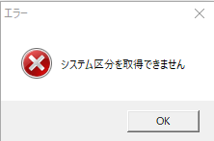
 |  | Set nHour = nMin / 60 - nHourA
 |  | If nHour = 0
 |  |  | Set nHour = nHourA
 |  | Else If nHour > 0
 |  |  | Set nHour = nHourA + 1 / nNumPow
 |  | Else
 |  |  | Set nHour = nHourA - 1 / nNumPow
 | Else If GsHaSuU = '2'
 |  | Set nHour = SalNumberRound (nMin / 60)
 |  | If nGeta > 1
 |  |  | Set nHour = SalNumberRound (nMin / 60 * nNumPow ) / nNumPow

 | ポイント
 | 最初定義、local定義しなければならない

 | 問題
 | デバッグ押すと、エラーが出ます

進捗状況
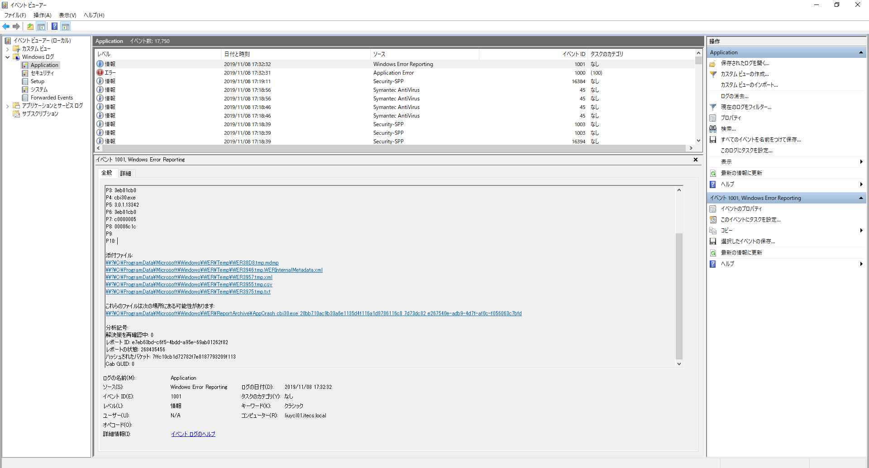
 | 2019-08-27
 | 八木通商様のWindows10対応
 | チェックシート_YAGSG500
 | チェックシート_MDKMS010
 | ◆画面比較
 | ◆ソース比較

 | 2019-08-28
 | 「パブコ様_端数処理」も一回やりました。思い出します

仕訳ファイル出力 | 9/17まで
消費税区分 | 10/10まで 放置された
 | 8/29と8/30
 | 日本食研ホールディングス様
 | 環境構築とDB接続
 | 会計仕訳データ出力(給与)設定変更
 | クライアント環境が3W1
 | BAT

 | 2019-09-03
＜ｶﾌｪﾃﾘｱﾌﾟﾗﾝ社保金額更新＞ | 9/13まで

 | 2019-09-05
＜ｶﾌｪﾃﾘｱﾌﾟﾗﾝ社保金額更新＞ | 昨日SQL文実行できました。今日引き続いてテスト仕様書作成
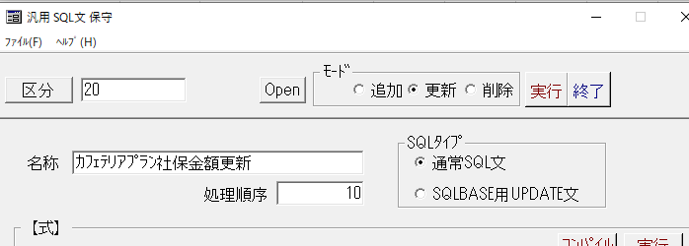

 | 一応テスト仕様書つくりました。
 | 書き方明日確認します。確認項目と方法

 | 2019-09-06
 | テスト仕様書完成済み
 | SQL文練習とJava特定コード練習

 | 普通当たり：0.2% | 1000 | 2
 | 100回なら60% | 1000 | 600

 | if (a % 100 == 0)
 | 1000回

 | 2019-09-09
DOKPL610.app | 月例給与所属セキュリティ対応
 | 毎月勤労統計表
 | セキュリティ対応 ソース追加と変更
 | PITPL610 → DOKPL610 変更のためにDB procedure で「DOKPL610」追加されました

 | 2019-09-10
 | データ作り
人事 | 社員番号T0002,T00003,T0004,T0005,T0006,T0007
 | テスト用データを作りました。
 | 「給与基本情報」と「所属」
 | 所属三つのデータは「110010020:本部 総務部 人事課」
 | T0003データの入力順番が間違いにより所属情報が入ってません
 | T0003おかわりT00003の方が項目を正しく表示されました
 | 今日基本的にデータをつくりました
 | 明日はチェックシートやる予定です。

 | 2019-09-11
 | 熱で休みました。

 | 2019-09-12
 | サーバーアップデート待ち

 | 1.SYOKIS.app、SYOGEN.app
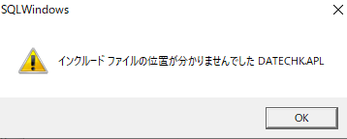

 | 2.SFBHESI.appがありません
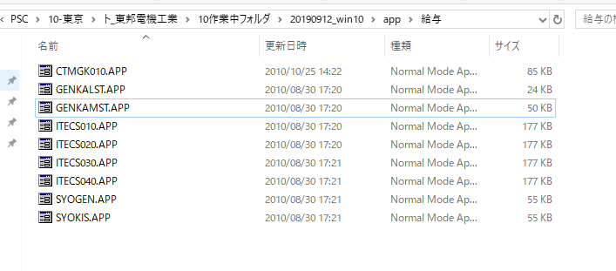

 | CTMGK010実行するとエラーが出ます
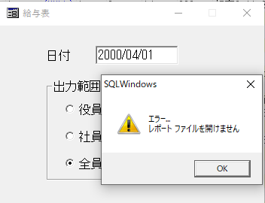

 | GENKAMST
 | コードがわかりません


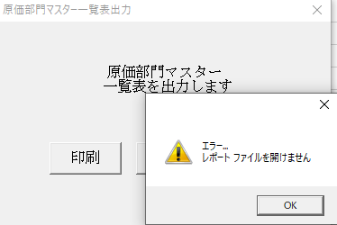

 | 編集不可項目でフォーカスが当たる場合 → Call SalDisableWindow( hWndItem ) 追記
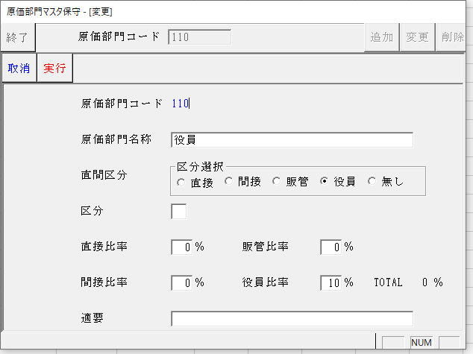
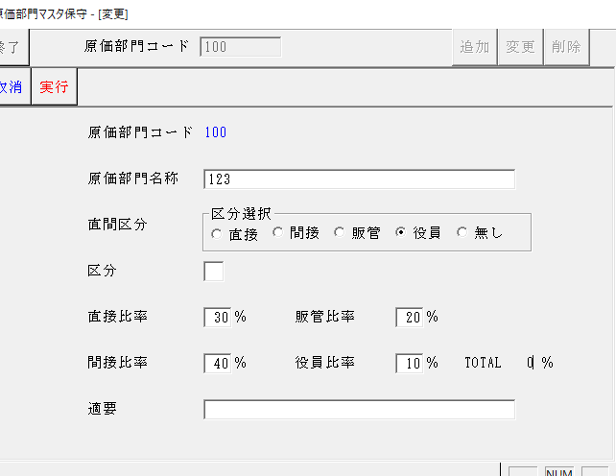

 | Call SalDisableWindow( hWndItem ) 追記する場所:(アウトライン)
 | 「On SAM_Create」は画面開く前の動き
 | （）中は対応画面の場所変数
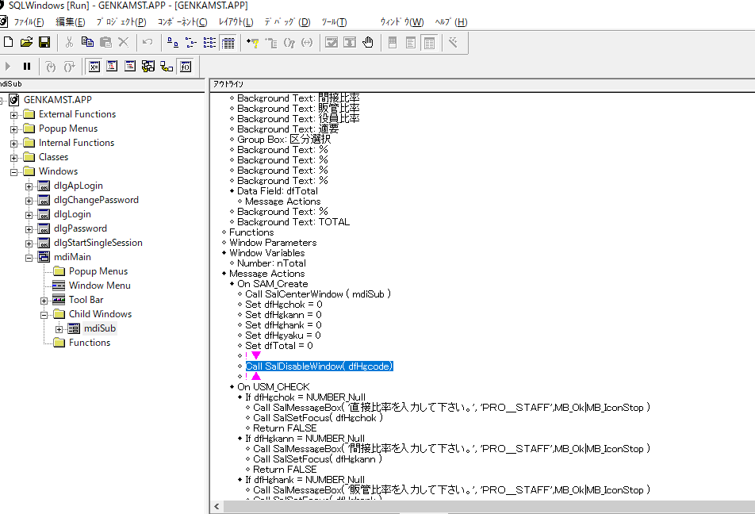

 | この日付は:この日まで勤務年数と年齢計算してます

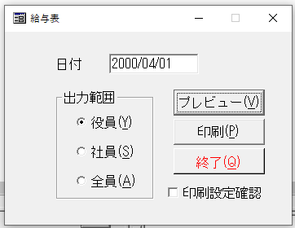

 | 2019-09-17
 | サンプル見ながらエビデンス修正

貼り付けます | ソース比較時これはエビデンスとして貼り付けます？
「更新による差分」

 | STMT040.APP

GROUP BY A5SCOD ORDER BY A5SCOD | ORDER BY 追加 DISTINCT、GROUP BYを使用しているSELECT文でORDER BYを使用していない箇所があれば追加する。

解決済み | 実行できません
アカウントIDファイル置きます
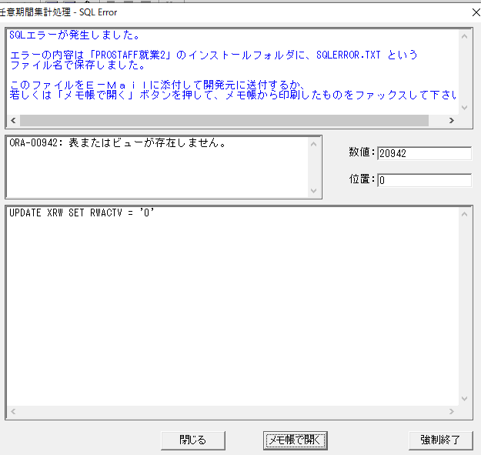

修正するokです | Windows 10対応?
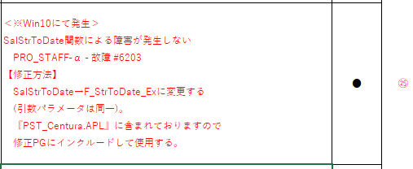

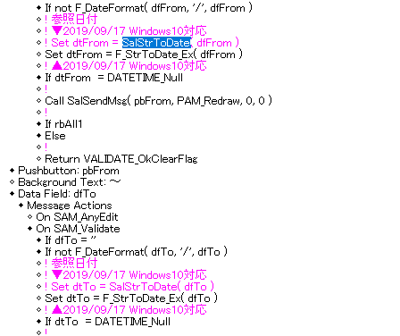

 | STDY030.APP
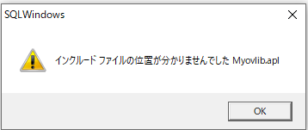
STDY030.APP commit聞く待ち
STMT060.APP commit聞く待ち
IDCONVMT.APP
三つ同じこのエラーで出ます
エラー解決済み

Call SqlPrepare( hSqlPrimary, 'COMMIT' )? | commit処理がない

解決済み | GENKALST.APP

 | SYOKIS.EXE、SYOGEN.EXE、SFBHESI.EXE
 | 結果どうやって見ます？この三つ

csv出力 | ｼﾐｭﾚｰｼｮﾝ基礎ﾃﾞｰﾀ送信 | SYOKIS.EXE |  | 完了済み
csv出力 | ｼﾐｭﾚｰｼｮﾝ減額ﾃﾞｰﾀ送信 | SYOGEN.EXE |  | 日付けまだ問題ある
csv取り込み、SFBHESIテーブルで表示される | ｼﾐｭﾚｰｼｮﾝ結果ﾃﾞｰﾀ受信 | SFBHESI.EXE

 | 明日確認
 | 後DB変更確認(前改修された場所)

 | 2019-09-18

 | STMT040.APP
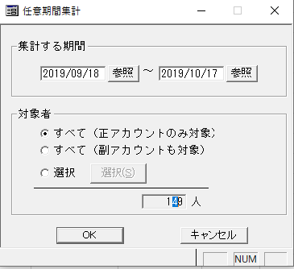

フォーカス修正済み

UPDATE commit文確認
Call xxx commit追記

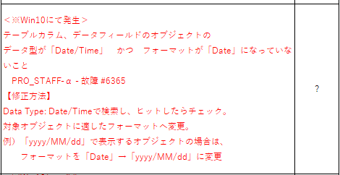
確認方法？
Date/Time:Dateがないことを確認

 | STDY030.APP

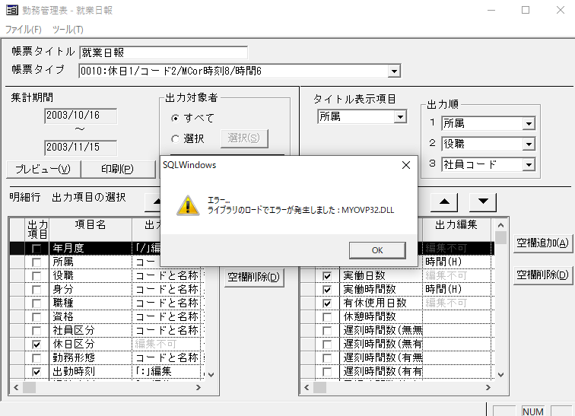
一応ビルトして実行します

 | STMT060.APP

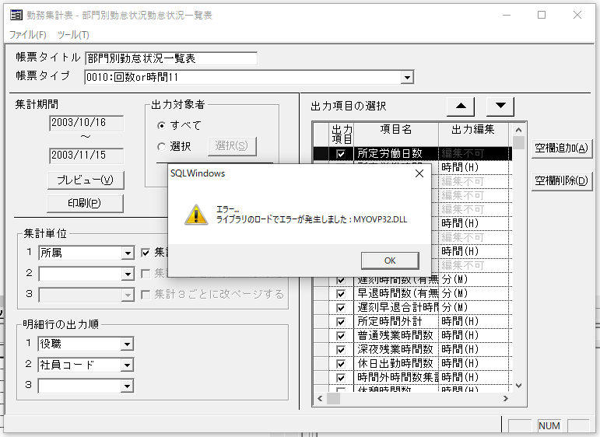

 | IDCONVMT
 | 印刷プレビューするとリロードエラー

 | クライアント
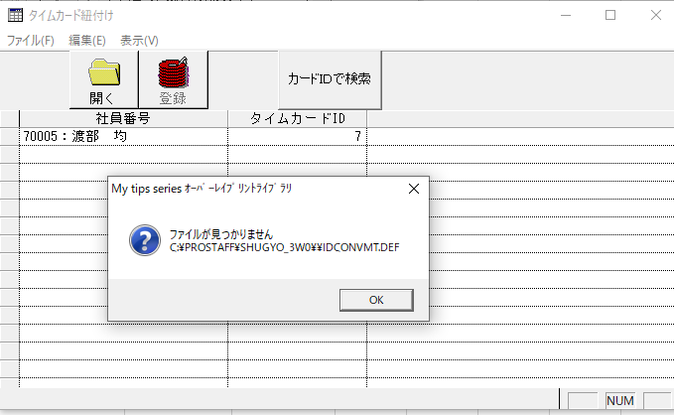

 | 単独起動
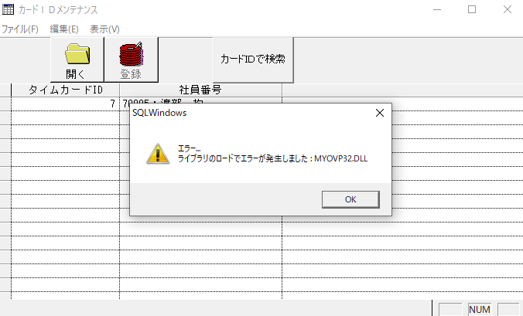

 | 2019-09-20
 | 一応完了済み
 | appとEXE置いてました

 | 2019-09-24
 | この前デバッグで実行されたプログラムのパラメーターが違う可能性ある、エビデンス検証
 | 修正済みのAPPがビルドして、クライアント環境でコピーして実行する。元データがバックアップする
 | プログラムの中でデバッグする時の動き確認する
▲修正前のプログラム実行するとデータ入ってない？
集計されないエラーが出ます
 | ある場所エビデンス更新しました

 | 2019-09-25
 | 星光ビル様
kついてない(星光サービス)とk付くのソース(星光管理)、ビルド時、同じ名前(SEI010)にします。 | 星光管理と星光サービス
同じ内容どの環境でもテストできます
 | ADD-ONは給与で実行する、ローカルはaplで実行します
 | 賞与で一応給与のMAINが違うだから、元々MAINが他の名前付けてback up
01‗【管理】人材管理スタート | sbrpt200
 | デバッグできません
 | exeがないによるクライアントで実行できません

 | Sei010k
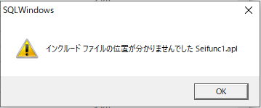

 | 今日ここまで

 | ファイル足りません、exeがない。とりあえず置いておきます

 | 2019-09-26

 | 詳しくはチェックシートに

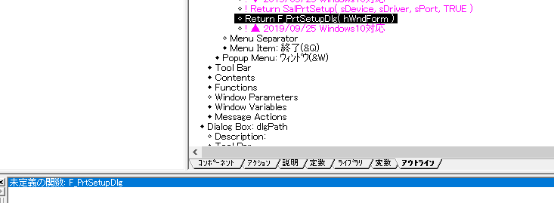
参考他のソース

 | 2019-09-27
10月10日まで | 星光ビル様
10月11日-10月24日 | JFE

 |  | この項目チェックしなくでもいい

 |  | 他のソース参考

 | 2019-09-30
 | SBPISEC1
ポイント1 | 印刷プレビュー2ページ足りなりなら、ソース中コードみて、DBでデータ追加、終わって戻る
ポイント2 | iniファイル配置確認して同じように実行

 | クライアントで表示されてない 単独起動？

 | 今日はSEI020チェックシート赤枠2.5ptにするまで

 | 2019-10-01
 | 詳しくはチェックシートで
SEI020 | ソース比較時、文字列が混乱しています

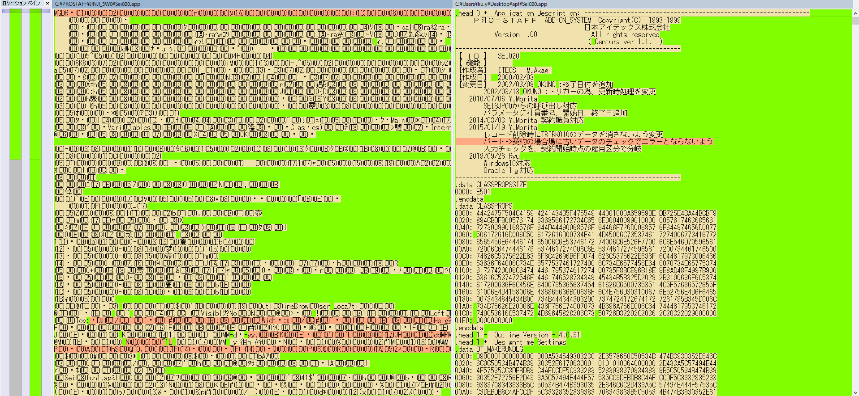

 | 今から Pro-Staff就業 メニュー組込

 | PXMAIN DISTNCTまで
 | 名前がsxmainになりました。ビルド時が戻ります

 | 2019-10-02
 | まだ問題

 | sei010k,sei010放置します

 | あるのソース(SBRPT200)はデバッグする時、パラメータエラーが出ますなら、クライアントで実行してまま状態で実行するとできます

15:00:00 | ◆Pro-Staff人事 メニュー組込
 | ◆星光ビル ADD-ON MENU
 | 一応終わりました。
 | SEI010.EXEだけCSV取り込みが放置された

 | SXIF040まで デバッグする時パラメーター入力実行

 | 2019-10-08

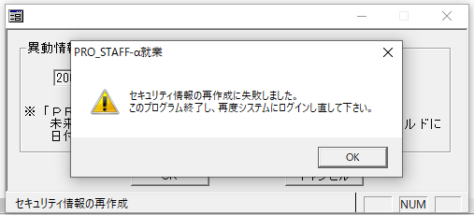

 | 2019-10-10
 | 星光ビル様案件完了済み

 | 2019-10-11
 | 日成共益様スタート

 | ソース中で探し

 | たまにソース引用する所が多くて、使ったFunctionを確認
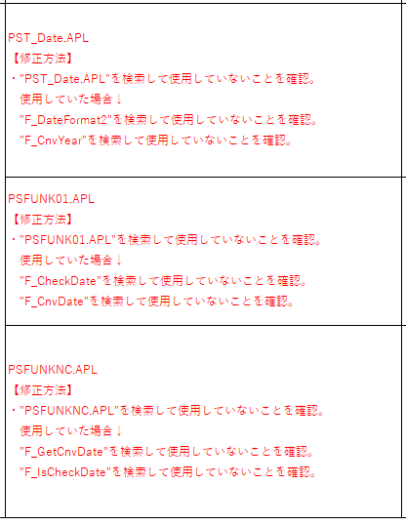

 | DBオープンできません

 | 2019-10-29
 | PSKNC762
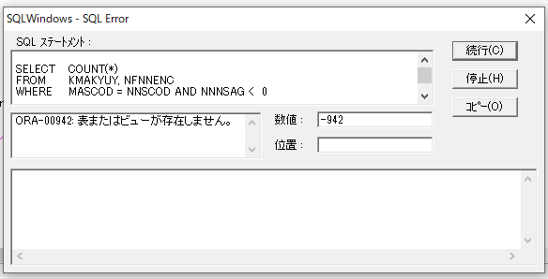

 | PSKNC763
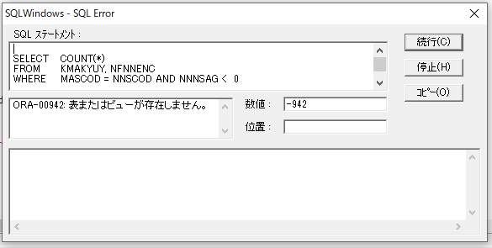

 | PSKNC765
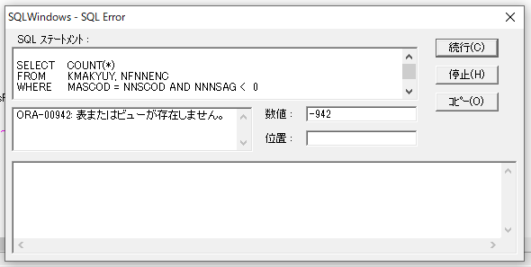

 | PSKNC780

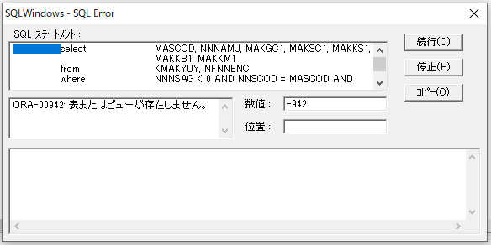

 | PSKNC810

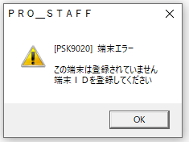

 | PSKNC920

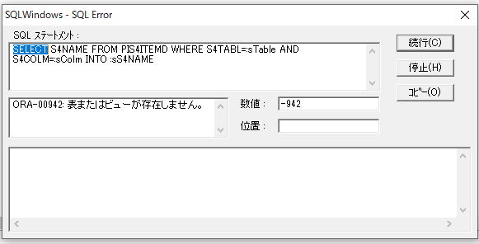

 | PSKNC940

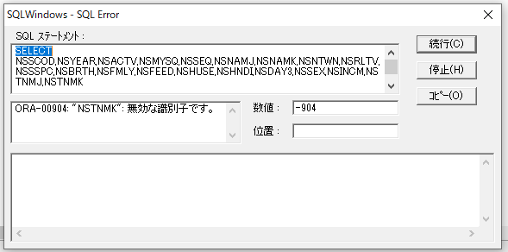

 | PSKNCI02

 | Psksg262

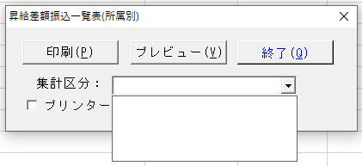

 | Psksg263

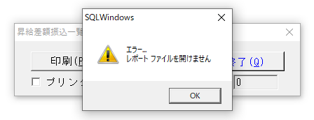

 | Psksg265

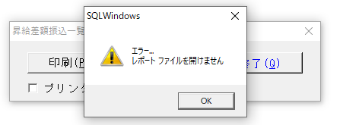

 | Pssnk130

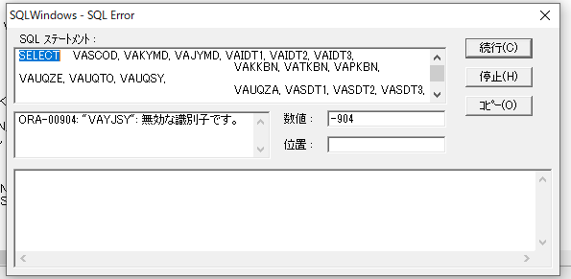

 | Pssnk200

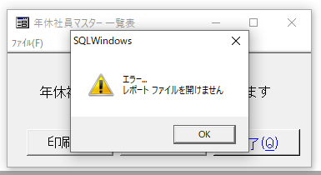

 | Pssnk230

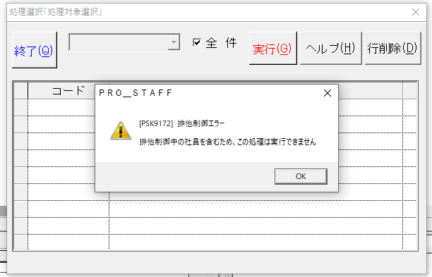

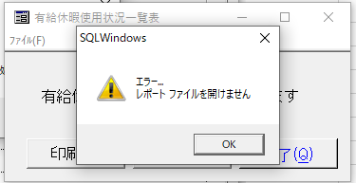

 | Pssnk240
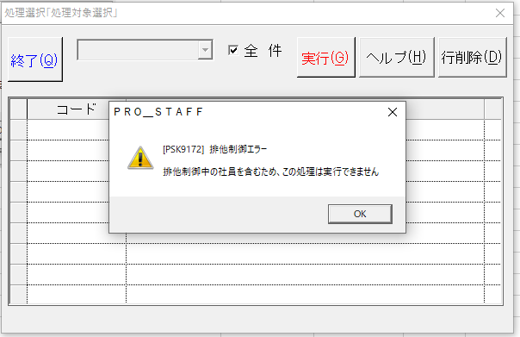

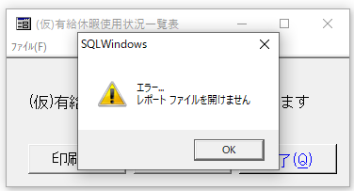

 | PSSTR110

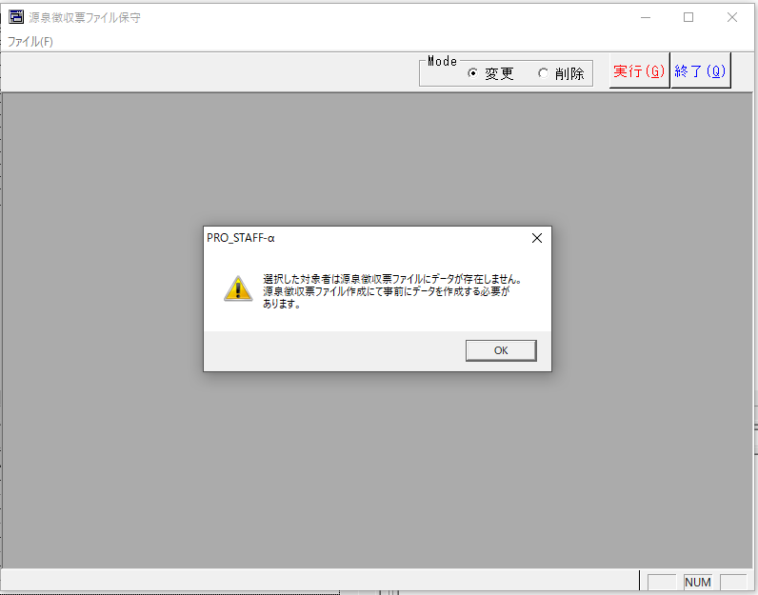

 | PSSTR410

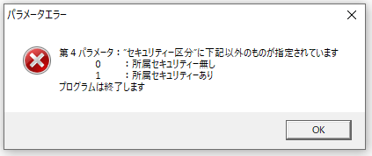

 | PSSTR420
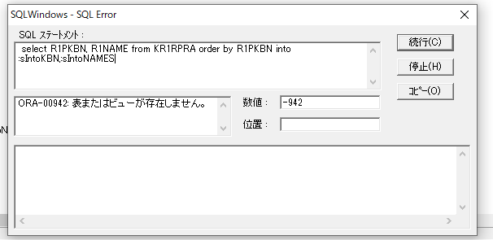

 | PSSTR430

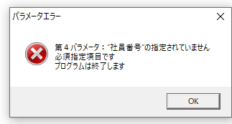

 | PSSTR450

 | SS010

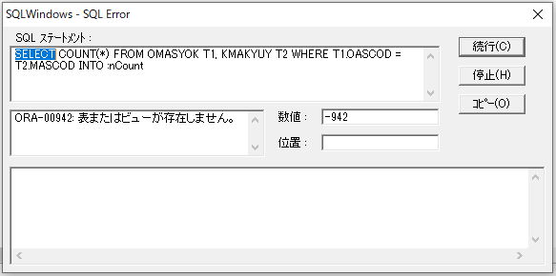

 | Ss070

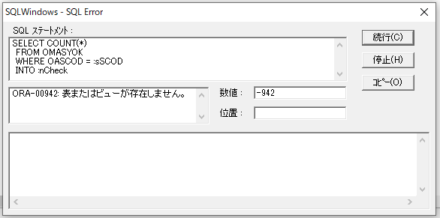

 | Ss820

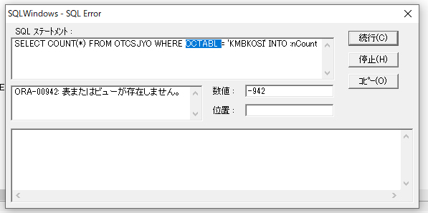

 | Ss830

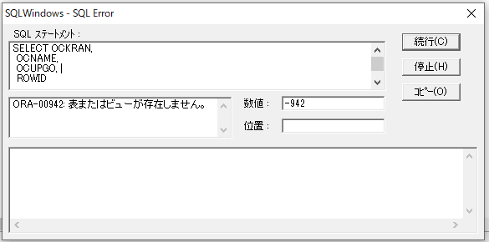

 | Ss900

 | Bs010



 | Bs020



 | Bs030



 | Bs200



 | Bs820



 | Bs830



 | Bs840



 | KR010



 | Kr100



 | KR110



 | Kr200


 | Kr400


 | Kr810



 | Kr820


 | Kr840



 | Kr900


 | 2019-10-31
 | PL/SQLの勉強

 | 2019-11-08

